AM und Bildung
Arbeitsmarkt und Bildung in Wien
 | Feb-26

Arbeitsmarktdaten im Kontext von Bildungsabschlüssen:
Das mit Abstand höchste Arbeitslosigkeitsrisiko haben Personen, die keinen über die Pflichtschule hinausgehenden Bildungsabschluss vorweisen können.

Wichtige Arbeitsmarktdaten auf einen Blick

 |  |  | Veränd. zum Vorjahr
 | Bestand/Quote |  | absolut | in%

Arbeitslose Personen | 134,232 |  | 4,263 | 3.3%
Frauen | 57,389 |  | 4,048 | 7.6%
Männer *) | 76,843 |  | 215 | 0.3%
Unselbständig Beschäftigte | 928,543 |  | 6,482 | 0.7%
Frauen | 454,455 |  | 3,844 | 0.9%
Männer *) | 474,088 |  | 2,638 | 0.6%
Arbeitslosenquote - nationale Berechnung | 12.6% |  | 0.3% | -Punkte
Frauen | 11.2% |  | 0.6% | -Punkte
Männer *) | 13.9% |  | 0.0% | -Punkte

 | arbeitslose Personen |  | offene Stellen

 | Bestand | Anteil | Bestand | Anteil

Gesamt | 134,232 | 100% | 12,832 | 100%
maximal Pflichtschule | 61,622 | 45.9% | 4,596 | 35.8% | 45,9%
Lehre | 25,827 | 19.2% | 3,857 | 30.1% | 19,2%
Mittlere technisch-gewerbliche Schule | 838 | 0.6% | 25 | 0.2% | 65,1%
Mittlere kaufmännische Schule | 2,267 | 1.7% | 34 | 0.3% | 30,1%
sonstige mittlere Schule | 2,811 | 2.1% | 347 | 2.7%
Allgemeinbildende höhere Schule | 12,027 | 9.0% | 48 | 0.4%
Höhere technisch-gewerbliche Schule | 2,752 | 2.1% | 654 | 5.1%
Höhere kaufmännische Schule | 2,318 | 1.7% | 203 | 1.6%
sonstige höhere Schule | 3,774 | 2.8% | 1,887 | 14.7%
Akademie | 380 | 0.3% | 46 | 0.4%
Fachhochschule | 2,016 | 1.5% | 515 | 4.0%
Universität, Hochschule, Pädagogische Hochschule | 17,352 | 12.9% | 620 | 4.8%

45,9% der arbeitslosen Personen hat lediglich Pflichtschulausbildung, 19,2% verfügen über einen Lehrabschluss; in Summe weisen 65,1% aller arbeitslosen Personen maximal Lehrausbildung auf. Personen mit Lehrabschluss sind allerdings im Vorteil: 30,1% der (sofort verfügbaren) offenen Stellen verlangt diese Qualifikation.

Bestand arbeitsloser Personen nach Ausbildung und Geschlecht

 | Frauen N = 57.389 | Männer *) N = 76.843
Pflichtschule | 43.8% | 47.5%
Lehre | 15.2% | 22.3%
BMS | 5.0% | 3.9%
AHS | 9.7% | 8.4%
BHS | 7.0% | 6.3%
Uni, FH, Akademie | 19.0% | 11.5%

 |  |  |  |  | 47,5%
 |  |  |  |  | 43,8%
 |  |  |  |  | 15,2%
 |  |  |  |  | 22,3%

Bei der differenzierten Betrachtung arbeitsloser Personen nach Geschlecht zeigt sich ein geringer Unterschied beim Anteil von Personen mit Pflichtschulausbildung (Männer: 47,5%, Frauen: 43,8%), deutlicher ist der Unterschied jedoch beim Anteil von Personen mit Lehrabschluss: 15,2% der arbeitslosen Frauen, aber 22,3% der arbeitslosen Männer haben eine Lehrausbildung absolviert.

Arbeitslosenquote1 nach Ausbildung

 | Feb 26 | Feb 25 | ALQ-Gesamt | ALQ-Gesamt
Pflichtschulausbildung | 32.3% | 32.5% | 12.6% | 12.4%
Lehrausbildung | 12.8% | 12.3% | 12.6% | 12.4%
BMS | 8.6% | 8.4% | 12.6% | 12.4%
AHS | 9.5% | 9.4% | 12.6% | 12.4%
BHS | 7.7% | 7.1% | 12.6% | 12.4%
Akadem. Ausbildung, FH | 5.5% | 4.9% | 12.6% | 12.4%

Arbeitslosenquote1 nach Ausbildung im Zeitverlauf

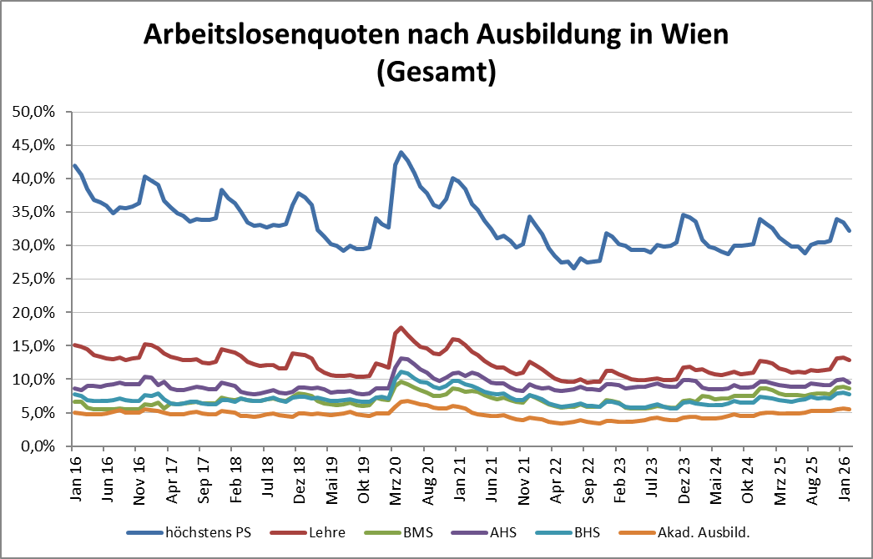

1 Vorgemerkte Arbeitslose einer Bildungsebene bezogen auf das Arbeitskräftepotential (Arbeitslose + unselbstständig Beschäftigte des Jahres) derselben Bildungsebene; die Gliederung der Beschäftigtenbasis nach Bildungsabschluss wurde nach Ergebnissen der Arbeitskräfteerhebung (unselbeständig Erwerbstätige nach LFK) errechnet

verwendete Abkürzungen:
AHS: Allgemeinbildende höhere Schule
BHS: Berufsbildende höhere Schule (Höhere technisch-gewerbliche Schule, Höhere kaufmännische Schule, Sonstige höhere Schule)
BMS: Berufsbildende mittlere Schule (Mittlere technisch-gewerbliche Schule, Mittlere kaufmännische Schule, Sonstige mittlere Schule)

*) Männer und Personen mit alternativem Geschlechtseintrag

